Sheet1
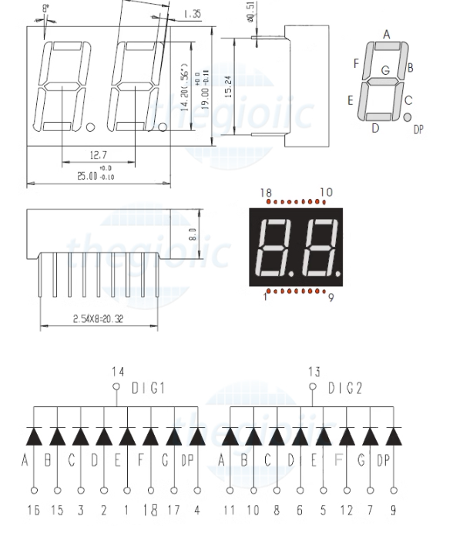
 |  |  |  |  |  |  |  |  |  |  |  |  |  |  |  |  | number | segment on
 |  |  |  |  |  |  |  |  |  |  |  |  |  |  |  |  | 1 | B | C
 |  |  | B12 | GND |  |  | #define | GPIO_SEGMENT_A1 | GPIOA,GPIO_PIN_5 | GPIO_PIN_5 | A5 |  |  |  |  |  | 2 | A | B | G | E | D
 |  |  | B13 | GND |  |  | #define | GPIO_SEGMENT_B1 | GPIOA,GPIO_PIN_4 | GPIO_PIN_4 | A4 |  |  |  |  |  | 3 | A | B | G | C | D
 |  |  | B14 | 3V3 |  |  | #define | GPIO_SEGMENT_C1 | GPIOB,GPIO_PIN_5 | GPIO_PIN_5 | B5 |  |  |  |  |  | 4 | F | G | B | C
 |  |  | B15 | R |  |  | #define | GPIO_SEGMENT_D1 | GPIOB,GPIO_PIN_4 | GPIO_PIN_4 | B4 |  |  |  |  |  | 5 | A | F | G | C | D
 | BUTTON |  | A8 | B11 |  |  | #define | GPIO_SEGMENT_E1 | GPIOB,GPIO_PIN_3 | GPIO_PIN_3 | B3 |  |  |  |  |  | 6 | A | F | G | C | D | E
 | BUTTON |  | A9 | B10 |  | GREEN | #define | GPIO_SEGMENT_F1 | GPIOA,GPIO_PIN_7 | GPIO_PIN_7 | A7 |  |  |  |  |  | 7 | A | B | C
 | BUTTON |  | A10 | B1 |  | YELLOW | #define | GPIO_SEGMENT_G1 | GPIOA,GPIO_PIN_6 | GPIO_PIN_6 | A6 |  |  |  |  |  | 8 | A | B | C | D | E | F | G
 |  |  | A11 | B0 |  | RED |  |  |  |  |  |  |  |  |  |  | 9 | A | B | C | D | F | G
 |  |  | A12 | A7 | F1 |  | #define | GPIO_SEGMENT_A2 | GPIOA,GPIO_PIN_2 | GPIO_PIN_2 | A2 |  |  |  |  |  | 0 | A | B | C | D | E | F
 |  |  | A15 | A6 | G1 |  | #define | GPIO_SEGMENT_B2 | GPIOA,GPIO_PIN_1 | GPIO_PIN_1 | A1
 |  | E1 | B3 | A5 | A1 |  | #define | GPIO_SEGMENT_C2 | GPIOB,GPIO_PIN_9 | GPIO_PIN_9 | B9
 |  | D1 | B4 | A4 | B1 |  | #define | GPIO_SEGMENT_D2 | GPIOB,GPIO_PIN_7 | GPIO_PIN_7 | B7
 |  | C1 | B5 | A3 | F2 |  | #define | GPIO_SEGMENT_E2 | GPIOB,GPIO_PIN_6 | GPIO_PIN_6 | B6
 |  | E2 | B6 | A2 | A2 |  | #define | GPIO_SEGMENT_F2 | GPIOA,GPIO_PIN_3 | GPIO_PIN_3 | A3
 |  | D2 | B7 | A1 | B2 |  | #define | GPIO_SEGMENT_G2 | GPIOB,GPIO_PIN_8 | GPIO_PIN_8 | B8
 |  | G2 | B8 | A0
 |  | C2 | B9 | C15
 |  |  | 5V | C14
 |  |  | GND | C13
 |  |  | 3V3 | VBAT

STM32 | PIN | Segment | STM32
B3 | 1 | E1 | B3
B4 | 2 | D1 | B4
B5 | 3 | C1 | B5
 | 4 | DP1
B6 | 5 | E2 | B6
B7 | 6 | D2 | B7
B8 | 7 | G2 | B8
B9 | 8 | C2 | B9
 | 9 | DP2
A1 | 10 | B2 | A1
A2 | 11 | A2 | A2
A3 | 12 | F2 | A3
 | 13 | DIG2
 | 14 | DIG1
A4 | 15 | B1 | A4 |  |  |  |  |  |  |  |  |  | prescaler | Frequency | Cycle | counter
A5 | 16 | A1 | A5 |  |  |  |  |  |  |  |  | 8000000 | 8000 | 1000 | 0.001 | 100
A6 | 17 | G1 | A6
A7 | 18 | F1 | A7

